гипо
n | 100 |  |  |  |  |  |  |  |  |  | альфа=0,1
 |  |  |  |  | t | 0.272 |  |  |  |  | Критерий К.-С. | Критерий набл. | Крит.точка
 |  | выборка |  |  |  |  |  | отсортированная выборка | кумулята | функция гипоэкспоненциального распределения | 1.0429916887E+13 | 1.0429916887E+14 | 1.22
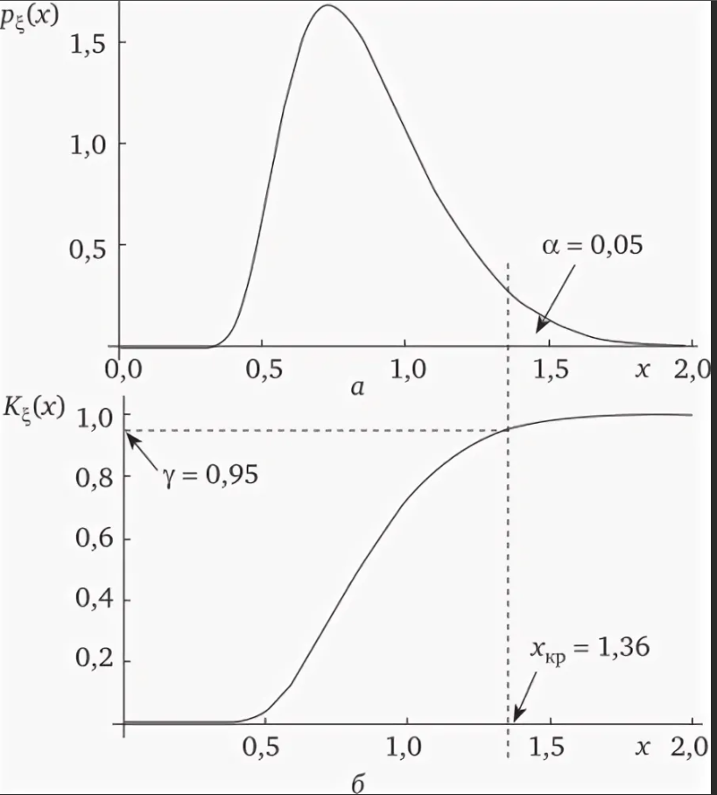
1 | 0.66215602874 | 0.01 | xв= | 0.272 | k | 0.42166949269 | 2 | 0.001 | 0 | -9.8978034786E-06 | 9.8978034786E-06
2 | 1.5587789878 | 0.072 | s2= | 0.175 | k1 |  | 1 | 0.006 | 0.01 | -0.00035955393613 | 0.010359553936
3 | 0.56404169839 | 0.001 | s= | 0.418 | k2 |  | 1 | 0.01 | 0.02 | -0.0010060931392 | 0.021006093139
4 | 0.99882811862 | 0.104 | v= | 1.540 | t1 |  | 0.399 | 0.01 | 0.03 | -0.0010060931392 | 0.031006093139
5 | 1.424796588 | 0.354 |  |  | t2 |  | -0.127 | 0.01 | 0.04 | -0.0010060931392 | 0.041006093139
6 | 4.5833955358 | 0.011 |  |  | λ1 |  | 2.509 | 0.011 | 0.05 | -0.0012196158979 | 0.051219615898
7 | 1.0980457547 | 0.28 |  |  | λ2 |  | -7.877 | 0.011 | 0.06 | -0.0012196158979 | 0.061219615898
8 | 3.2172772912 | 0.22 |  |  |  |  |  | 0.013 | 0.07 | -0.001709739297 | 0.071709739297
9 | 1.538420869 | 0.035 |  |  |  |  |  | 0.015 | 0.08 | -0.0022847558365 | 0.082284755837
 | кумулята | функция гипоэкспоненциального распределения
0.001 | 0 | -9.8978034786E-06
0.006 | 0.01 | -0.00035955393613
0.01 | 0.02 | -0.0010060931392
0.01 | 0.03 | -0.0010060931392
0.01 | 0.04 | -0.0010060931392
0.011 | 0.05 | -0.0012196158979
0.011 | 0.06 | -0.0012196158979
0.013 | 0.07 | -0.001709739297
0.015 | 0.08 | -0.0022847558365
0.02 | 0.09 | -0.0041000602663
0.026 | 0.1 | -0.0070086758171
0.032 | 0.11 | -0.010740551971
0.034 | 0.12 | -0.01217253631
0.035 | 0.13 | -0.012924415716
0.038 | 0.14 | -0.015325333777
0.043 | 0.15 | -0.019819993394
0.044 | 0.16 | -0.020794253267
0.047 | 0.17 | -0.02387047686
0.055 | 0.18 | -0.03322727152
0.056 | 0.19 | -0.034517819127
0.072 | 0.2 | -0.059020694346
0.077 | 0.21 | -0.068237605303
0.082 | 0.22 | -0.078240127063
0.086 | 0.23 | -0.086825473861
0.095 | 0.24 | -0.10811588365
0.096 | 0.25 | -0.11065551307
0.101 | 0.26 | -0.12389367704
0.102 | 0.27 | -0.12665104298
0.104 | 0.28 | -0.13227752199
0.114 | 0.29 | -0.16271279787
0.116 | 0.3 | -0.16927552197
0.118 | 0.31 | -0.1760020012
0.119 | 0.32 | -0.17942736691
0.125 | 0.33 | -0.2008678311
0.131 | 0.34 | -0.22387829787
0.134 | 0.35 | -0.23599340885
0.137 | 0.36 | -0.2485267928
0.138 | 0.37 | -0.25279909263
0.141 | 0.38 | -0.26590427044
0.146 | 0.39 | -0.28872807801
0.153 | 0.4 | -0.32281891809
0.153 | 0.41 | -0.32281891809
0.167 | 0.42 | -0.39896871733
0.18 | 0.43 | -0.48001501914
0.191 | 0.44 | -0.55712409408
0.197 | 0.45 | -0.60273215259
0.199 | 0.46 | -0.61851819407
0.206 | 0.47 | -0.67615378392
0.22 | 0.48 | -0.80321600141
0.22 | 0.49 | -0.80321600141
...
10 | 2.6503386913 | 0.006 |  |  |  |  |  | 0.02 | 0.09 | -0.0041000602663 | 0.094100060266
11 | 1.1420513353 | 0.032 |  |  |  |  |  | 0.026 | 0.1 | -0.0070086758171 | 0.10700867582
12 | 0.7685379199 | 0.552 |  |  |  |  |  | 0.032 | 0.11 | -0.010740551971 | 0.12074055197
13 | 4.7516503341 | 0.319 |  |  |  |  |  | 0.034 | 0.12 | -0.01217253631 | 0.13217253631
14 | 1.3810534209 | 0.125 |  |  |  |  |  | 0.035 | 0.13 | -0.012924415716 | 0.14292441572
15 | 0.88181777974 | 0.269 |  |  |  |  |  | 0.038 | 0.14 | -0.015325333777 | 0.15532533378
16 | 0.22118962734 | 0.044 |  |  |  |  |  | 0.043 | 0.15 | -0.019819993394 | 0.16981999339
17 | 0.25176781775 | 0.402 |  |  |  |  |  | 0.044 | 0.16 | -0.020794253267 | 0.18079425327
18 | 1.6914275778 | 0.472 |  |  |  |  |  | 0.047 | 0.17 | -0.02387047686 | 0.19387047686
19 | 2.0869193564 | 0.034 |  |  |  |  |  | 0.055 | 0.18 | -0.03322727152 | 0.21322727152
20 | 1.7733357801 | 0.197 |  |  |  |  |  | 0.056 | 0.19 | -0.034517819127 | 0.22451781913
21 | 0.42094817941 | 0.134 |  |  |  |  |  | 0.072 | 0.2 | -0.059020694346 | 0.25902069435
22 | 2.3596606075 | 0.086 |  |  |  |  |  | 0.077 | 0.21 | -0.068237605303 | 0.2782376053
23 | 3.9931985711 | 0.055 |  |  |  |  |  | 0.082 | 0.22 | -0.078240127063 | 0.29824012706
24 | 0.28676981344 | 0.137 |  |  |  |  |  | 0.086 | 0.23 | -0.086825473861 | 0.31682547386
25 | 1.7295250919 | 0.379 |  |  |  |  |  | 0.095 | 0.24 | -0.10811588365 | 0.34811588365
26 | 4.1211714646 | 0.18 |  |  |  |  |  | 0.096 | 0.25 | -0.11065551307 | 0.36065551307
27 | 0.74098844937 | 0.267 |  |  |  |  |  | 0.101 | 0.26 | -0.12389367704 | 0.38389367704
28 | 3.5816814164 | 0.118 |  |  |  |  |  | 0.102 | 0.27 | -0.12665104298 | 0.39665104298
29 | 0.16934822173 | 0.326 |  |  |  |  |  | 0.104 | 0.28 | -0.13227752199 | 0.41227752199
30 | 2.0877401042 | 0.336 |  |  |  |  |  | 0.114 | 0.29 | -0.16271279787 | 0.45271279787
31 | 0.3078778897 | 0.056 |  |  |  |  |  | 0.116 | 0.3 | -0.16927552197 | 0.46927552197
32 | 1.3145805703 | 0.36 |  |  |  |  |  | 0.118 | 0.31 | -0.1760020012 | 0.4860020012
33 | 6.0058937045 | 0.138 |  |  |  |  |  | 0.119 | 0.32 | -0.17942736691 | 0.49942736691
34 | 1.4575925194 | 0.102 |  |  |  |  |  | 0.125 | 0.33 | -0.2008678311 | 0.5308678311
35 | 3.3189608288 | 0.259 |  |  |  |  |  | 0.131 | 0.34 | -0.22387829787 | 0.56387829787
36 | 4.0819865637 | 0.6 |  |  |  |  |  | 0.134 | 0.35 | -0.23599340885 | 0.58599340885
37 | 1.0589474656 | 0.02 |  |  |  |  |  | 0.137 | 0.36 | -0.2485267928 | 0.6085267928
38 | 0.34882974836 | 0.206 |  |  |  |  |  | 0.138 | 0.37 | -0.25279909263 | 0.62279909263
39 | 1.4545238435 | 0.011 |  |  |  |  |  | 0.141 | 0.38 | -0.26590427044 | 0.64590427044
40 | 1.6383937982 | 0.241 |  |  |  |  |  | 0.146 | 0.39 | -0.28872807801 | 0.67872807801
41 | 5.638838231 | 0.48 |  |  |  |  |  | 0.153 | 0.4 | -0.32281891809 | 0.72281891809
42 | 2.0916247796 | 0.297 |  |  |  |  |  | 0.153 | 0.41 | -0.32281891809 | 0.73281891809
43 | 0.90565937703 | 0.31 |  |  |  |  |  | 0.167 | 0.42 | -0.39896871733 | 0.81896871733
44 | 1.3397855907 | 0.3195 |  |  |  |  |  | 0.18 | 0.43 | -0.48001501914 | 0.91001501914
45 | 1.7877322969 | 0.329 |  |  |  |  |  | 0.191 | 0.44 | -0.55712409408 | 0.99712409408
46 | 2.7999743146 | 0.114 |  |  |  |  |  | 0.197 | 0.45 | -0.60273215259 | 1.0527321526
47 | 1.772681059 | 0.22 |  |  |  |  |  | 0.199 | 0.46 | -0.61851819407 | 1.0785181941
48 | 2.1090820605 | 0.082 |  |  |  |  |  | 0.206 | 0.47 | -0.67615378392 | 1.1461537839
49 | 1.6071214783 | 0.167 |  |  |  |  |  | 0.22 | 0.48 | -0.80321600141 | 1.2832160014
50 | 1.0187031332 | 0.153 |  |  |  |  |  | 0.22 | 0.49 | -0.80321600141 | 1.2932160014
51 | 0.88836450097 | 0.573 |  |  |  |  |  | 0.226 | 0.5 | -0.86282093768 | 1.3628209377
52 | 0.53514352559 | 0.238 |  |  |  |  |  | 0.236 | 0.51 | -0.96956636884 | 1.4795663688
53 | 4.7294368769 | 3.986 |  |  |  |  |  | 0.238 | 0.52 | -0.99207758835 | 1.5120775883
54 | 1.1853972422 | 0.131 |  |  |  |  |  | 0.241 | 0.53 | -1.0265987449 | 1.5565987449
55 | 4.8944419756 | 0.258 |  |  |  |  |  | 0.244 | 0.54 | -1.0620436617 | 1.6020436617
56 | 0.52763201052 | 0.226 |  |  |  |  |  | 0.244 | 0.55 | -1.0620436617 | 1.6120436617
57 | 0.85038005663 | 0.715 |  |  |  |  |  | 0.258 | 0.56 | -1.2403088712 | 1.8003088712
58 | 2.0993225976 | 0.077 |  |  |  |  |  | 0.259 | 0.57 | -1.2538902647 | 1.8238902647
59 | 4.3433239881 | 0.4 |  |  |  |  |  | 0.26 | 0.58 | -1.2675894156 | 1.8475894156
60 | 0.37477805947 | 0.146 |  |  |  |  |  | 0.267 | 0.59 | -1.3668576347 | 1.9568576347
61 | 0.5296131819 | 0.01 |  |  |  |  |  | 0.267 | 0.6 | -1.3668576347 | 1.9668576347
62 | 1.1700274112 | 0.096 |  |  |  |  |  | 0.269 | 0.61 | -1.3963326285 | 2.0063326285
63 | 0.54822417379 | 0.369 |  |  |  |  |  | 0.28 | 0.62 | -1.5677499172 | 2.1877499172
64 | 2.2992244481 | 0.199 |  |  |  |  |  | 0.283 | 0.63 | -1.6173474472 | 2.2473474472
65 | 6.0215076448 | 0.095 |  |  |  |  |  | 0.294 | 0.64 | -1.8103374549 | 2.4503374549
66 | 0.6212718416 | 0.299 |  |  |  |  |  | 0.297 | 0.65 | -1.8661428542 | 2.5161428542
67 | 1.0020243964 | 0.01 |  |  |  |  |  | 0.297 | 0.66 | -1.8661428542 | 2.5261428542
68 | 2.3431672113 | 0.141 |  |  |  |  |  | 0.299 | 0.67 | -1.9041331972 | 2.5741331972
69 | 2.7737678386 | 0.49 |  |  |  |  |  | 0.303 | 0.68 | -1.9820463916 | 2.6620463916
70 | 2.4939966492 | 0.31 |  |  |  |  |  | 0.305 | 0.69 | -2.0219893763 | 2.7119893763
71 | 1.4247576492 | 0.153 |  |  |  |  |  | 0.31 | 0.7 | -2.1248066545 | 2.8248066545
72 | 2.8607515792 | 0.305 |  |  |  |  |  | 0.31 | 0.71 | -2.1248066545 | 2.8348066545
73 | 0.59002480258 | 0.448 |  |  |  |  |  | 0.319 | 0.72 | -2.3209845285 | 3.0409845285
74 | 1.539495776 | 0.101 |  |  |  |  |  | 0.3195 | 0.73 | -2.332317942 | 3.062317942
75 | 0.164682207 | 0.047 |  |  |  |  |  | 0.326 | 0.74 | -2.4839913071 | 3.2239913071
76 | 4.0791973436 | 0.043 |  |  |  |  |  | 0.329 | 0.75 | -2.5567835884 | 3.3067835884
77 | 2.3336802356 | 0.244 |  |  |  |  |  | 0.336 | 0.76 | -2.7337820053 | 3.4937820053
78 | 0.94361405214 | 0.267 |  |  |  |  |  | 0.354 | 0.77 | -3.2383788821 | 4.0083788821
79 | 0.68035075134 | 0.283 |  |  |  |  |  | 0.357 | 0.78 | -3.3299228348 | 4.1099228348
80 | 1.2403968488 | 0.191 |  |  |  |  |  | 0.36 | 0.79 | -3.4237292169 | 4.2137292169
81 | 2.5868680479 | 0.517 |  |  |  |  |  | 0.369 | 0.8 | -3.7192648592 | 4.5192648592
...

гипер
n | 100 |  |  |  |  |  |  |  |  |  | альфа=0,1
 |  |  |  |  | t | 0.271655 |  |  |  |  | Критерий К.-С. | Критерий набл.
 |  | выборка |  |  |  |  |  | отсортированная выборка | кумулята | функция гиперэкспоненциального распределения | 0.12849786918 | 1.2849786918
1 |  | 0.01 | xв= | 0.272 | q | 0.59320326539 | 0.05 | 0.001 | 0 | 0.0043474024116 | 0.0043474024116
2 |  | 0.072 | s2= | 0.175 |  |  |  | 0.006 | 0.01 | 0.02579273694 | 0.01579273694
3 |  | 0.001 | s= | 0.418 |  |  |  | 0.01 | 0.02 | 0.042604240674 | 0.022604240674
4 |  | 0.104 | v= | 1.540 | t1 |  | 1.252 | 0.01 | 0.03 | 0.042604240674 | 0.012604240674
5 |  | 0.354 |  |  | t2 |  | 0.220 | 0.01 | 0.04 | 0.042604240674 | 0.0026042406738
6 |  | 0.011 |  |  | λ1 |  | 0.799 | 0.011 | 0.05 | 0.046759952728 | 0.0032400472718
7 |  | 0.28 |  |  | λ2 |  | 4.545 | 0.011 | 0.06 | 0.046759952728 | 0.013240047272
8 |  | 0.22 |  |  |  |  |  | 0.013 | 0.07 | 0.055015376779 | 0.014984623221
 | кумулята | функция гиперэкспоненциального распределения
0.001 | 0 | 0.0043474024116
0.006 | 0.01 | 0.02579273694
0.01 | 0.02 | 0.042604240674
0.01 | 0.03 | 0.042604240674
0.01 | 0.04 | 0.042604240674
0.011 | 0.05 | 0.046759952728
0.011 | 0.06 | 0.046759952728
0.013 | 0.07 | 0.055015376779
0.015 | 0.08 | 0.063196696491
0.02 | 0.09 | 0.08333016828
0.026 | 0.1 | 0.10689895753
0.032 | 0.11 | 0.12983898026
0.034 | 0.12 | 0.13734886074
0.035 | 0.13 | 0.1410784996
0.038 | 0.14 | 0.15216712458
0.043 | 0.15 | 0.17031837406
0.044 | 0.16 | 0.17389982446
0.047 | 0.17 | 0.18454789718
0.055 | 0.18 | 0.21224938076
0.056 | 0.19 | 0.21564242898
0.072 | 0.2 | 0.26790446319
0.077 | 0.21 | 0.283479531
0.082 | 0.22 | 0.29870816065
0.086 | 0.23 | 0.31064685579
0.095 | 0.24 | 0.33673652046
0.096 | 0.25 | 0.33957073935
0.101 | 0.26 | 0.35355229009
0.102 | 0.27 | 0.35631109058
0.104 | 0.28 | 0.36179163336
0.114 | 0.29 | 0.38846755929
0.116 | 0.3 | 0.39366043102
0.118 | 0.31 | 0.39880686136
0.119 | 0.32 | 0.40136279219
0.125 | 0.33 | 0.41645966145
0.131 | 0.34 | 0.4311552521
0.134 | 0.35 | 0.43835594526
0.137 | 0.36 | 0.44546033504
0.138 | 0.37 | 0.44780728962
0.141 | 0.38 | 0.45478529588
0.146 | 0.39 | 0.46620860797
0.153 | 0.4 | 0.48177689361
0.153 | 0.41 | 0.48177689361
0.167 | 0.42 | 0.51148527232
0.18 | 0.43 | 0.53745173989
0.191 | 0.44 | 0.55827305169
0.197 | 0.45 | 0.56920543624
0.199 | 0.46 | 0.57278483698
0.206 | 0.47 | 0.58506358306
0.22 | 0.48 | 0.60849786918
0.22 | 0.49 | 0.60849786918
...
9 |  | 0.035 |  |  |  |  |  | 0.015 | 0.08 | 0.063196696491 | 0.016803303509
10 |  | 0.006 |  |  |  |  |  | 0.02 | 0.09 | 0.08333016828 | 0.0066698317205
11 |  | 0.032 |  |  |  |  |  | 0.026 | 0.1 | 0.10689895753 | 0.0068989575299
12 |  | 0.552 |  |  |  |  |  | 0.032 | 0.11 | 0.12983898026 | 0.019838980257
13 |  | 0.319 |  |  |  |  |  | 0.034 | 0.12 | 0.13734886074 | 0.017348860741
14 |  | 0.125 |  |  |  |  |  | 0.035 | 0.13 | 0.1410784996 | 0.011078499596
15 |  | 0.269 |  |  |  |  |  | 0.038 | 0.14 | 0.15216712458 | 0.012167124577
16 |  | 0.044 |  |  |  |  |  | 0.043 | 0.15 | 0.17031837406 | 0.020318374058
17 |  | 0.402 |  |  |  |  |  | 0.044 | 0.16 | 0.17389982446 | 0.013899824457
18 |  | 0.472 |  |  |  |  |  | 0.047 | 0.17 | 0.18454789718 | 0.014547897177
19 |  | 0.034 |  |  |  |  |  | 0.055 | 0.18 | 0.21224938076 | 0.032249380763
20 |  | 0.197 |  |  |  |  |  | 0.056 | 0.19 | 0.21564242898 | 0.025642428979
21 |  | 0.134 |  |  |  |  |  | 0.072 | 0.2 | 0.26790446319 | 0.067904463188
22 |  | 0.086 |  |  |  |  |  | 0.077 | 0.21 | 0.283479531 | 0.073479530995
23 |  | 0.055 |  |  |  |  |  | 0.082 | 0.22 | 0.29870816065 | 0.078708160646
24 |  | 0.137 |  |  |  |  |  | 0.086 | 0.23 | 0.31064685579 | 0.080646855788
25 |  | 0.379 |  |  |  |  |  | 0.095 | 0.24 | 0.33673652046 | 0.096736520461
26 |  | 0.18 |  |  |  |  |  | 0.096 | 0.25 | 0.33957073935 | 0.089570739352
27 |  | 0.267 |  |  |  |  |  | 0.101 | 0.26 | 0.35355229009 | 0.093552290092
28 |  | 0.118 |  |  |  |  |  | 0.102 | 0.27 | 0.35631109058 | 0.086311090582
29 |  | 0.326 |  |  |  |  |  | 0.104 | 0.28 | 0.36179163336 | 0.081791633362
30 |  | 0.336 |  |  |  |  |  | 0.114 | 0.29 | 0.38846755929 | 0.098467559293
31 |  | 0.056 |  |  |  |  |  | 0.116 | 0.3 | 0.39366043102 | 0.093660431022
32 |  | 0.36 |  |  |  |  |  | 0.118 | 0.31 | 0.39880686136 | 0.088806861355
33 |  | 0.138 |  |  |  |  |  | 0.119 | 0.32 | 0.40136279219 | 0.081362792187
34 |  | 0.102 |  |  |  |  |  | 0.125 | 0.33 | 0.41645966145 | 0.086459661448
35 |  | 0.259 |  |  |  |  |  | 0.131 | 0.34 | 0.4311552521 | 0.091155252105
36 |  | 0.6 |  |  |  |  |  | 0.134 | 0.35 | 0.43835594526 | 0.088355945263
37 |  | 0.02 |  |  |  |  |  | 0.137 | 0.36 | 0.44546033504 | 0.08546033504
...

